Diseño de Casos
MATRIZA DE PRUEBAS PROJECT STARTSHARP
Formato: Matriz de Pruebas |  |  |  |  |  | Código: TI.FC.137
PROCESO: Gestión de Pruebas TI
Subproceso: Preparación, Ejecución y Cierre de Pruebas |  |  |  |  | Emitido: 06/02/2023 | Actualizado:
Fecha de elaboración | Suite | N° Test Case | N° RF/HU/CU | Descripcion CP | Nombre del Caso de Prueba | Precondiciones/Prerequisitos del caso/Datos | Descripción Pasos | Resultados Esperados | Estado Prueba | Fecha de Ejecución | Responsable | Observaciones | Automatizado
2023-02-06 | System Test | CP_01 | RF_001 Modulo de Idiomas | Realizar validacion de cambio de idioma del home por medio de la opcion "Switch language" de ingles a español | CP_01_Validacion Cambio de idioma_ENG-ESP | 1. Iniciar sesion previamente con usuario adm 2. El lenguaje por defecto del home se debe encontrar en ENG | 1.Iniciar sesion previamente con usuario adm 2.Ingresar a opcion "Switch language" 3.Realizar cambio de idioma de ENG a ESP | Todos los textos de los web elements deben encontrarse en español según el cambio de configuracion del idioma realizado de ENG a ESP | FALLIDO | 2023-02-06 | Oscar Garcia | 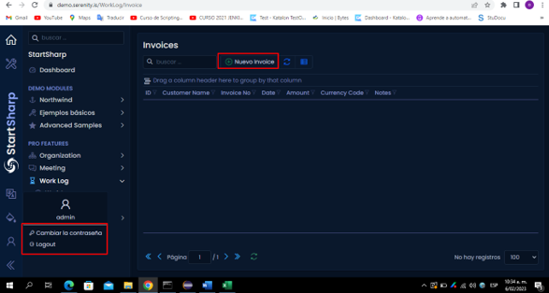 Caso de prueba fallido debido a que se encuentran web elements con textos en los dos idiomas lo cual presenta inconsistencia ya que no se cumple la funcionalidad previamente definida, se procede adjuntar evidencias. EVIDENCIAS: | NO
2023-02-06 | Regression Test | CP_02 | RF_001 Modulo de Clientes | Realizar validacion de consulta de clientes filtrando por Pais y Ciudad corroborando que la informacion mostrada en el dash board corresponda con el fltro realizado | CP_02_Validacion Consulta Clientes_Filtro por Pais y Ciudad | 1. Iniciar sesion previamente con usuario adm 2. Tener acceso al modulo de clientes | 1. Iniciar sesion previamente con usuario adm 2. Ingresar al modulo de clientes 3. Realizar consulta por pais y ciudad | La informacion mostrada en el dash board tiene que ser congruente con la informacion especificada en el filtro de consulta de clientes | EXITOSO | 2023-02-06 | Oscar Garcia | 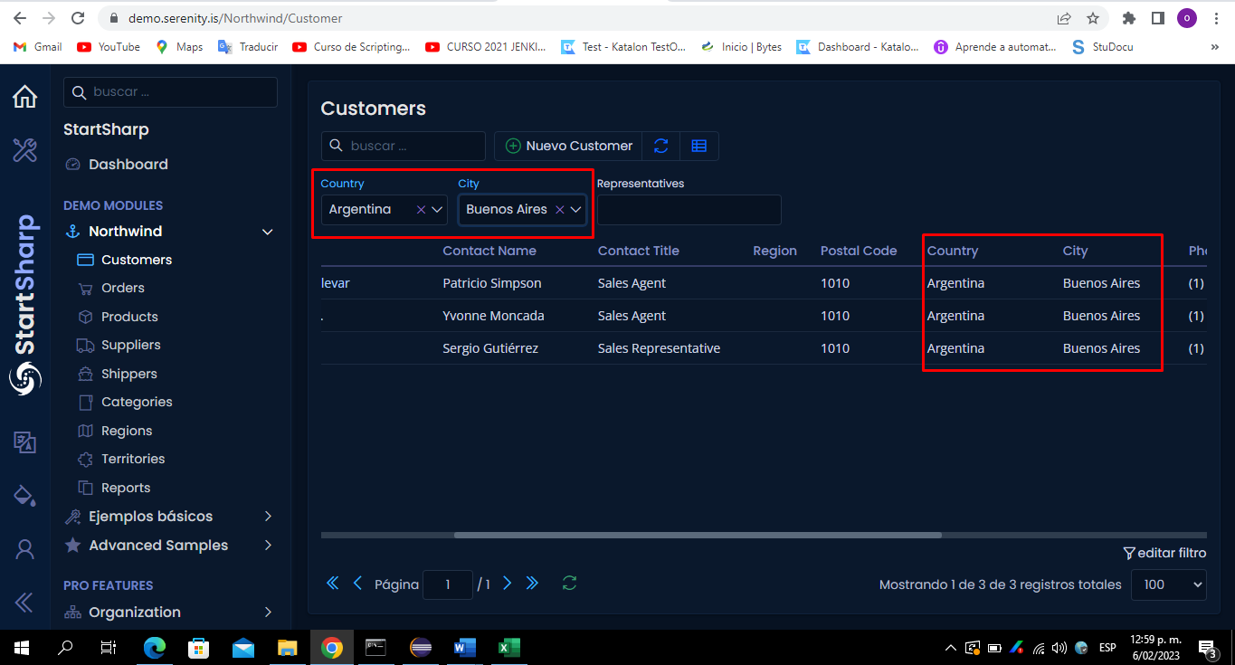 Caso de prueba Exitoso, se procede a adjuntar evidencias EVIDENCIAS: | NO
2023-02-06 | Regression Test | CP_03 | RF_001 Modulo de Productos | Realizar registro de producto nuevo exitosamente validado registro obligatorio de los campos: *Nombre de Producto *Unidades en Stock *Unidades Sobre Pedido *Nivel de Reorden | CP_03_Validacion Registro Exitoso de Producto | 1. Iniciar sesion previamente con usuario adm 2. Tener acceso al modulo de productos | 1. Iniciar sesion previamente con usuario adm 2. Ingresar al modulo de clientes 3. Realizar registro de producto nuevo exitosamente validado registro obligatorio de los campos: *Nombre de Producto *Unidades en Stock *Unidades Sobre Pedido *Nivel de Reorden | Se realiza registro exitoso de producto en donde los campos obligatorios cumplen con la definicion dada. | EXITOSO | 2023-02-06 | Oscar Garcia | 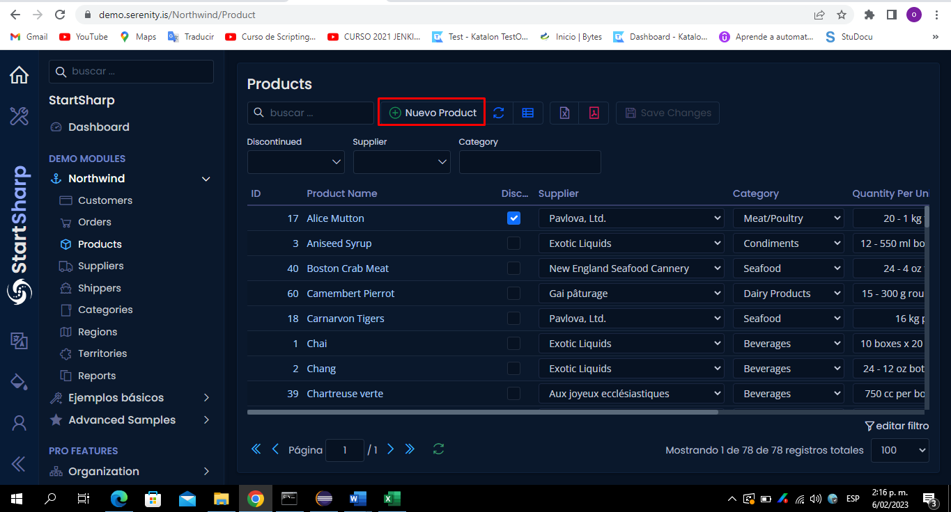 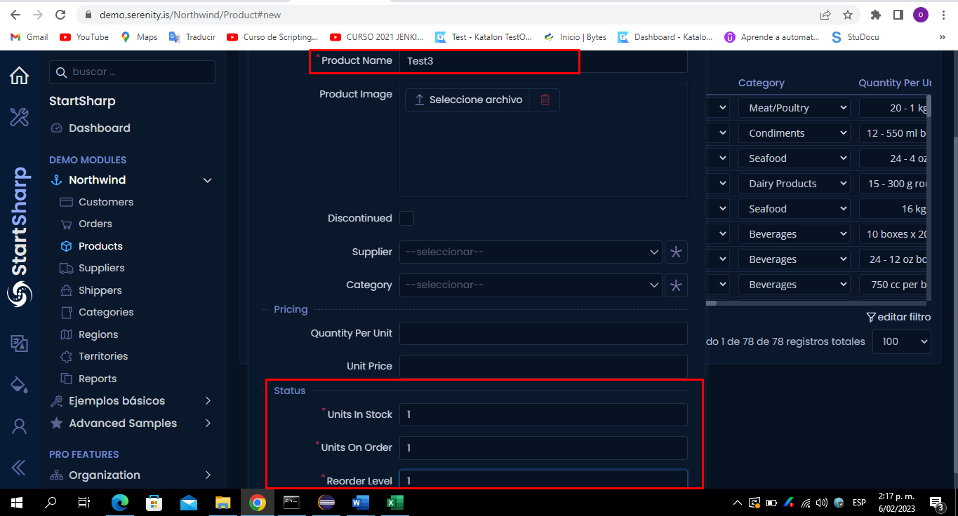 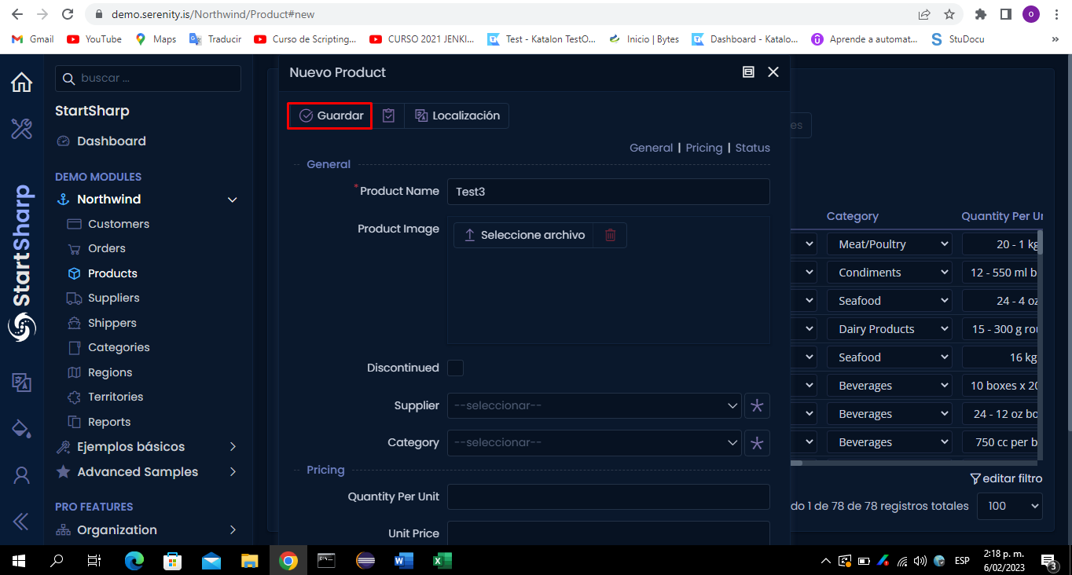 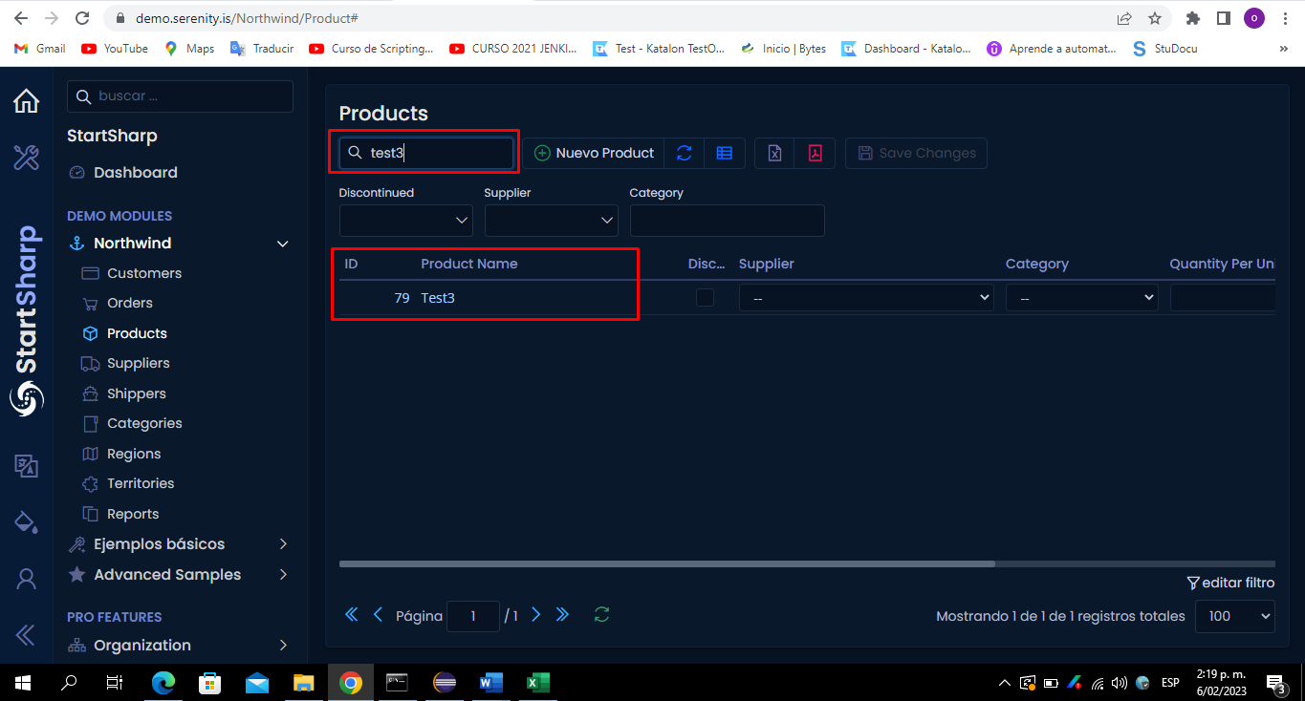 Caso de prueba Exitoso, se procede a adjuntar evidencias EVIDENCIAS: | SI
2023-02-06 | Regression Test | CP_04 | RF_001 Modulo de Productos | Realizar validacion de consulta de productos por nombre de producto | CP_04_Validacion Consulta Productos_Filtro por Nombre de Consulta | 1. Iniciar sesion previamente con usuario adm 2. Tener acceso al modulo de productos | 1. Iniciar sesion previamente con usuario adm 2. Ingresar al modulo de productos 3. Realizar consulta de prodcutos por nombre de producto | La informacion mostrada en el dash board tiene que ser congruente con la informacion especificada en el filtro de consulta de productos | EXITOSO | 2023-02-06 | Oscar Garcia | 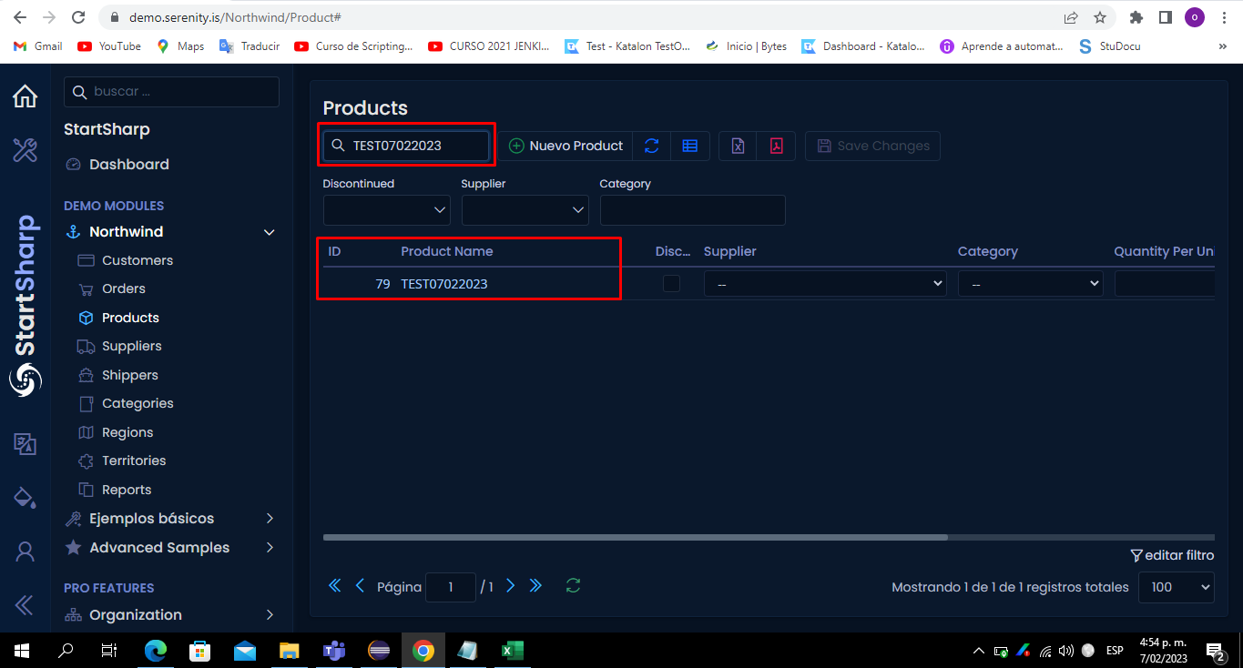 Caso de prueba Exitoso, se procede a adjuntar evidencias EVIDENCIAS: | SI
2023-02-06 | System Test | CP_05 | RF_001 Modulo de Ordenes | Realizar validacion de consulta de ordenes por cliente, la informacion del dashboard debe ser acorde al filtro realizado | CP_05_Validacion Consulta Ordenes_Filtro por Cliente | 1. Iniciar sesion previamente con usuario adm 2. Tener acceso al modulo de ordenes | 1. Iniciar sesion previamente con usuario adm 2. Ingresar al modulo de ordenes 3. Realizar consulta de ordenes por cliente | La informacion mostrada en el dash board tiene que ser congruente con la informacion especificada en el filtro de consulta de ordenes | EXITOSO | 2023-02-06 | Oscar Garcia | 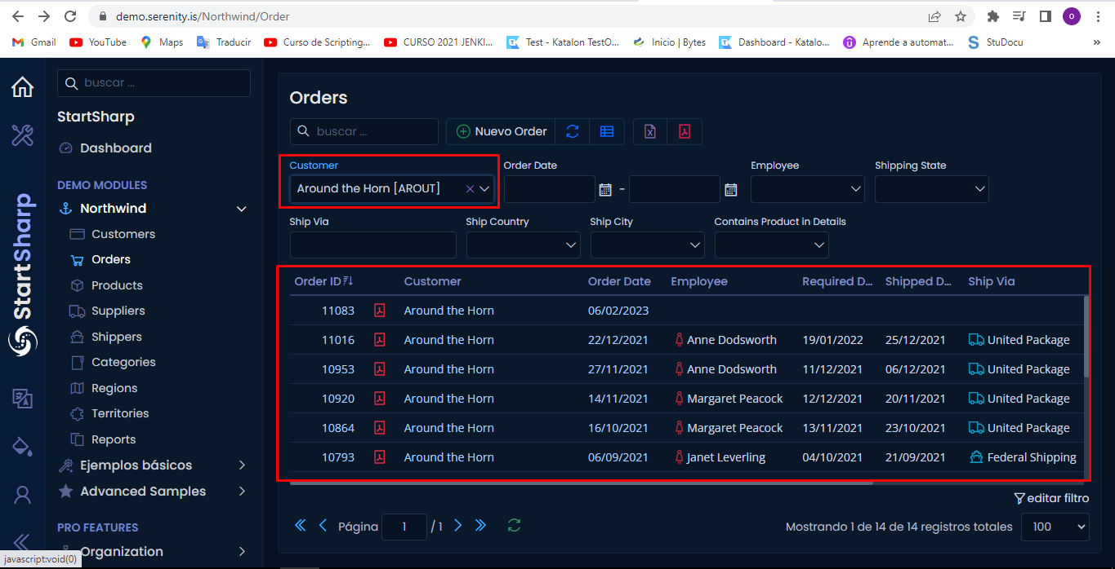 Caso de prueba Exitoso, se procede a adjuntar evidencias EVIDENCIAS: | NO
2023-02-06 | Regression Test | CP_06 | RF_001 Modulo de Ordenes | Validar edicion de la informacion de la orden seleccionando alguno de los 7 campos en el dashboard de ordenes por ejemplo: 1. Order Id 2. Customer 3. Order Date 4.Employee 5. Required Date 6. Shipped Date 7. Ship Via | CP_06_Validar Edicion Informacion General de la Orden | 1. Iniciar sesion previamente con usuario adm 2. Tener acceso al modulo de ordenes | 1. Iniciar sesion previamente con usuario adm 2. Ingresar al modulo de ordenes 3. Seleccionar orden a editar 4. Validar redireccionamiento 5.Realizar actualizacion de la informacion de la orden | La informacion mostrada en el dash board tiene que ser congruente con la informacion editada en el flujo de edicion de la orden | EXITOSO | 2023-02-06 | Oscar Garcia | 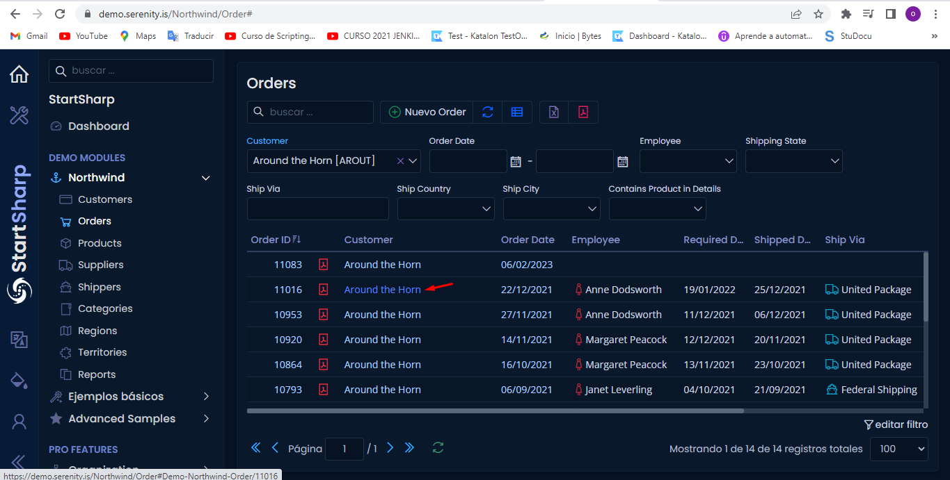 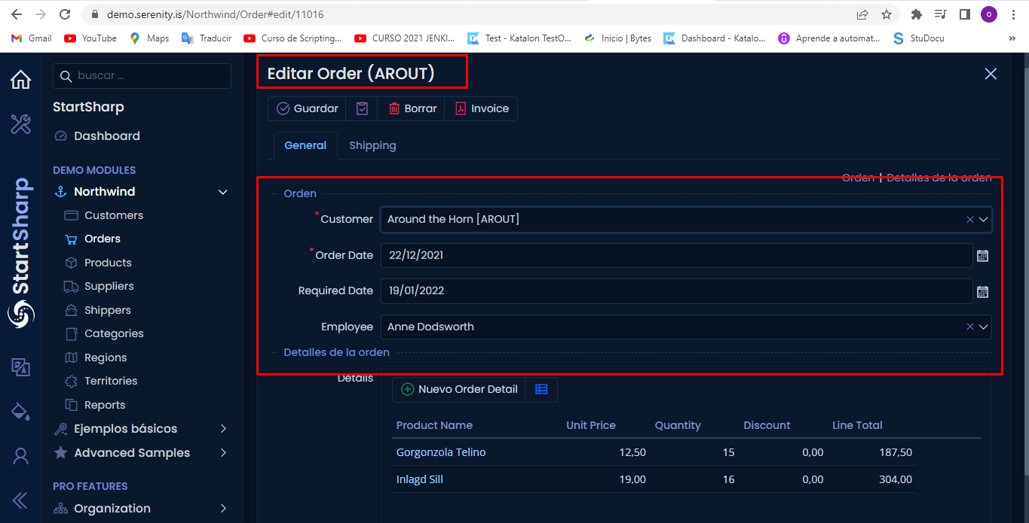 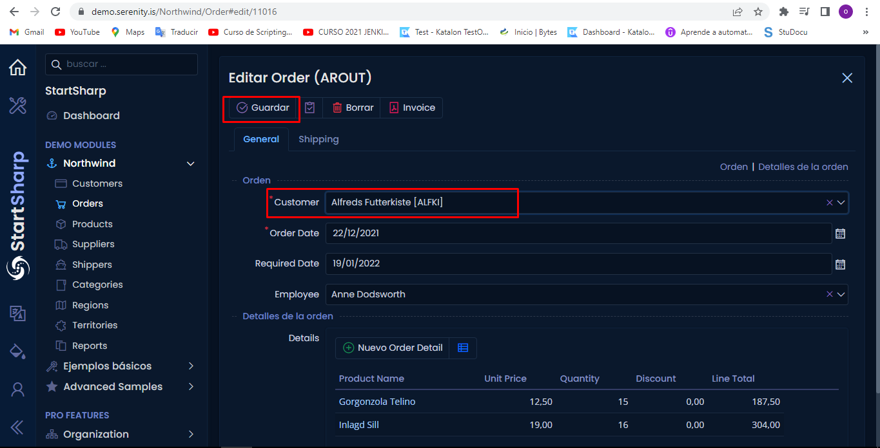 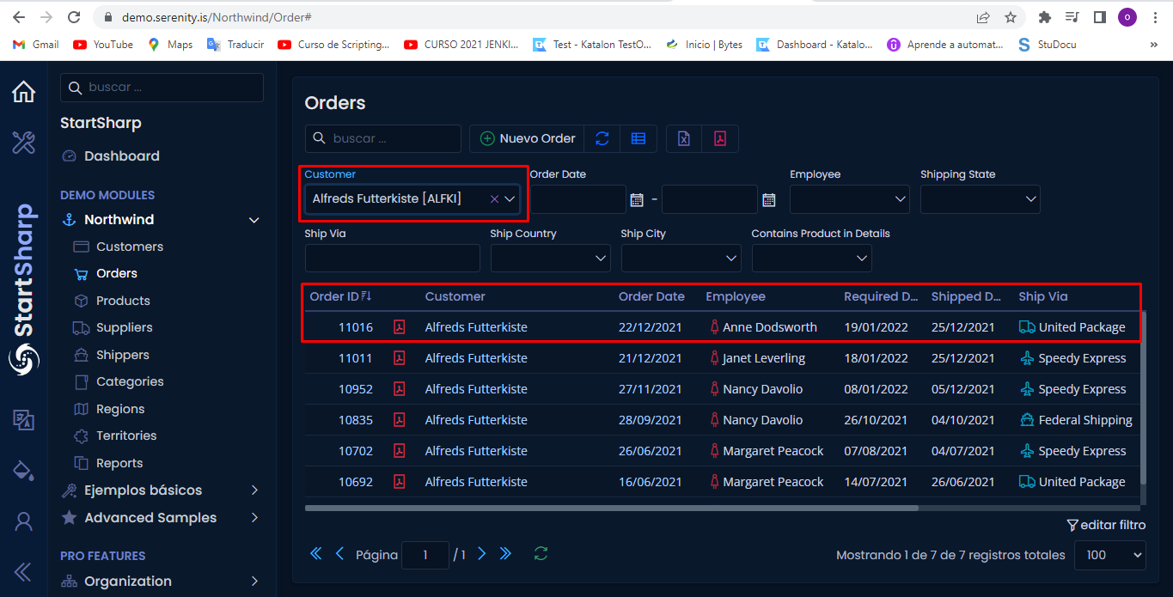 Caso de prueba Exitoso, se procede a adjuntar evidencias EVIDENCIAS: | NO

